Segmentación

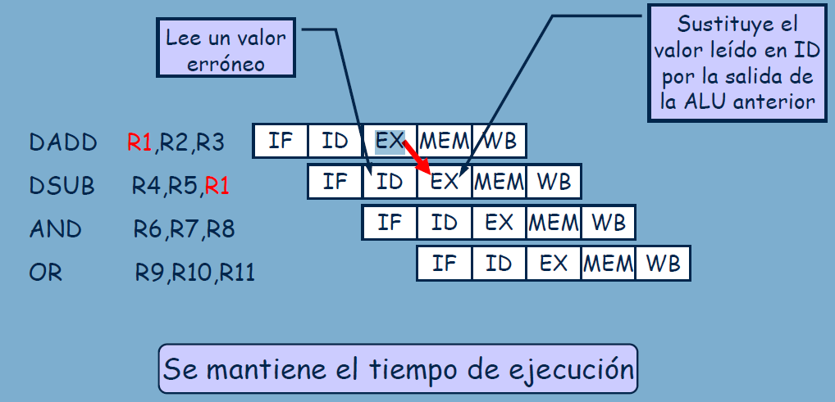
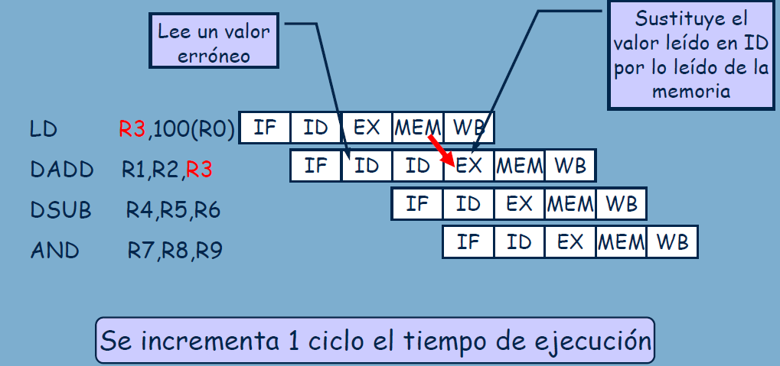

POSIBILIDAD ADELANTAMIENTO (Instrucción Aritmética) |  |  |  |  | POSIBILIDAD ADELANTAMIENTO (Instrucción de carga) |  |  |  |  |  | Si la intrucción anterior es un salto, se ha de producir una parada debajo del ID anterior (fallo estructural) ya que, en ese instante es cuando se calcula el mismo, por lo que la siguiente instrucción (IF) comienza a ejecutarse en el ciclo siguiente.

 | 1 | 2 | 3 | 4 | 5 | 6 | 7 | 8 | 9 | 10 | 11 | 12 | 13 | 14 | 15

